SP 1x64
 |  |  |  |  | NUEVO MODELO

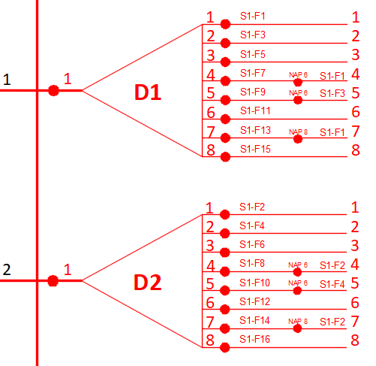
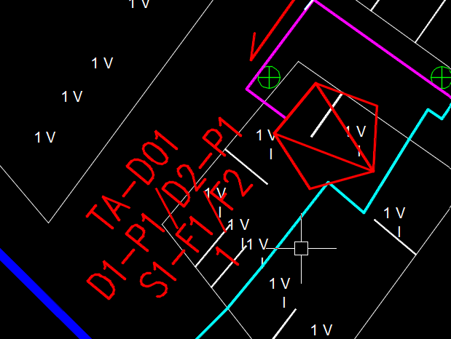
N° ODF | PUERTO EN ODF | CABLE ALIMENTADOR | CAPACIDAD ALIMENTADOR | HILO ALIMENTADOR | N° DIVICAU | SPLITTER PRIMARIO | HILOS DE SALIDA EN SPLITTER | CALBE DISTRIBUIDOR | CAPACIDAD DITRIBUIDOR | HILO DISTRIBUIDOR | NAP | SPLITTER SECUNDARIO | BORNE EN NAP | ONT | CONCATENADO FINAL HASTA BORNE PARA CLIENTE
TA01 | P1 | TA01 | 144F | F1 | D01 | SP01 | 1 | S1 | 48F | F1 | N01 | A | 1 | CLIENTE 1 | TA01-P1-TA01-144F-F1-D01-SP01.1-S1-48F-F1-N01-A.1
 |  |  |  |  |  |  |  |  |  |  |  |  | 2 | CLIENTE 2 | TA01-P1-TA01-144F-F1-D01-SP01.1-S1-48F-F1-N01-A.2
 |  |  |  |  |  |  |  |  |  |  |  |  | 3 | CLIENTE 3 | TA01-P1-TA01-144F-F1-D01-SP01.1-S1-48F-F1-N01-A.3
 |  |  |  |  |  |  |  |  |  |  |  |  | 4 | CLIENTE 4 | TA01-P1-TA01-144F-F1-D01-SP01.1-S1-48F-F1-N01-A.4
 |  |  |  |  |  |  |  |  |  |  |  |  | 5 | CLIENTE 5 | TA01-P1-TA01-144F-F1-D01-SP01.1-S1-48F-F1-N01-A.5
 |  |  |  |  |  |  |  |  |  |  |  |  | 6 | CLIENTE 6 | TA01-P1-TA01-144F-F1-D01-SP01.1-S1-48F-F1-N01-A.6
 |  |  |  |  |  |  |  |  |  |  |  |  | 7 | CLIENTE 7 | TA01-P1-TA01-144F-F1-D01-SP01.1-S1-48F-F1-N01-A.7
 |  |  |  |  |  |  |  |  |  |  |  |  | 8 | CLIENTE 8 | TA01-P1-TA01-144F-F1-D01-SP01.1-S1-48F-F1-N01-A.8
 | P2 |  |  | F2 |  | SP02 | 1 |  |  | F2 |  | B | 9 | CLIENTE 9 | TA01-P2-TA01-144F-F2-D01-SP02.1-S1-48F-F2-N01-B.9
 |  |  |  |  |  |  |  |  |  |  |  |  | 10 | CLIENTE 10 | TA01-P2-TA01-144F-F2-D01-SP02.1-S1-48F-F2-N01-B.10
 |  |  |  |  |  |  |  |  |  |  |  |  | 11 | CLIENTE 11 | TA01-P2-TA01-144F-F2-D01-SP02.1-S1-48F-F2-N01-B.11
 |  |  |  |  |  |  |  |  |  |  |  |  | 12 | CLIENTE 12 | TA01-P2-TA01-144F-F2-D01-SP02.1-S1-48F-F2-N01-B.12
 |  |  |  |  |  |  |  |  |  |  |  |  | 13 | CLIENTE 13 | TA01-P2-TA01-144F-F2-D01-SP02.1-S1-48F-F2-N01-B.13
 |  |  |  |  |  |  |  |  |  |  |  |  | 14 | CLIENTE 14 | TA01-P2-TA01-144F-F2-D01-SP02.1-S1-48F-F2-N01-B.14
 |  |  |  |  |  |  |  |  |  |  |  |  | 15 | CLIENTE 15 | TA01-P2-TA01-144F-F2-D01-SP02.1-S1-48F-F2-N01-B.15
 |  |  |  |  |  |  |  |  |  |  |  |  | 16 | CLIENTE 16 | TA01-P2-TA01-144F-F2-D01-SP02.1-S1-48F-F2-N01-B.16
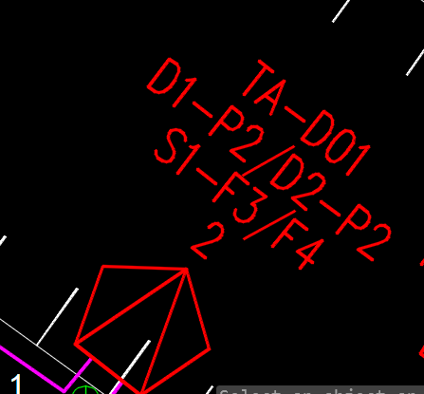
TA01 | P1 | TA01 | 144F | F1 | D01 | SP01 | 2 | S1 | 48F | F3 | N02 | A | 1 | CLIENTE 1 | TA01-P1-TA01-144F-F1-D01-SP01.2-S1-48F-F3-N02-A.1
 |  |  |  |  |  |  |  |  |  |  |  |  | 2 | CLIENTE 2 | TA01-P1-TA01-144F-F1-D01-SP01.2-S1-48F-F3-N02-A.2
 |  |  |  |  |  |  |  |  |  |  |  |  | 3 | CLIENTE 3 | TA01-P1-TA01-144F-F1-D01-SP01.2-S1-48F-F3-N02-A.3
 |  |  |  |  |  |  |  |  |  |  |  |  | 4 | CLIENTE 4 | TA01-P1-TA01-144F-F1-D01-SP01.2-S1-48F-F3-N02-A.4
 |  |  |  |  |  |  |  |  |  |  |  |  | 5 | CLIENTE 5 | TA01-P1-TA01-144F-F1-D01-SP01.2-S1-48F-F3-N02-A.5
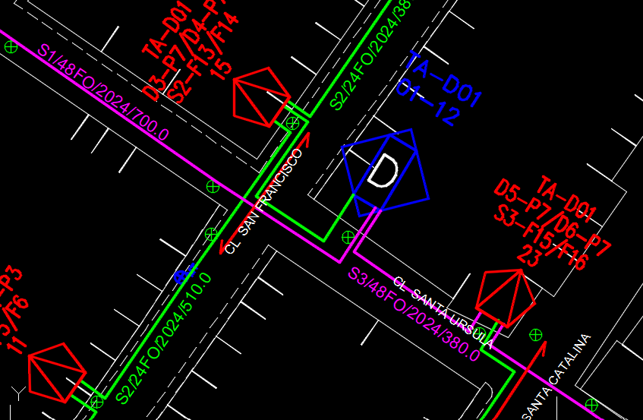
 |  |  |  |  |  |  |  |  |  |  |  |  | 6 | CLIENTE 6 | TA01-P1-TA01-144F-F1-D01-SP01.2-S1-48F-F3-N02-A.6
 |  |  |  |  |  |  |  |  |  |  |  |  | 7 | CLIENTE 7 | TA01-P1-TA01-144F-F1-D01-SP01.2-S1-48F-F3-N02-A.7
 |  |  |  |  |  |  |  |  |  |  |  |  | 8 | CLIENTE 8 | TA01-P1-TA01-144F-F1-D01-SP01.2-S1-48F-F3-N02-A.8
 | P2 |  |  | F2 |  | SP02 | 2 |  |  | F4 |  | B | 9 | CLIENTE 9 | TA01-P2-TA01-144F-F2-D01-SP02.2-S1-48F-F4-N02-B.9
 |  |  |  |  |  |  |  |  |  |  |  |  | 10 | CLIENTE 10 | TA01-P2-TA01-144F-F2-D01-SP02.2-S1-48F-F4-N02-B.10
 |  |  |  |  |  |  |  |  |  |  |  |  | 11 | CLIENTE 11 | TA01-P2-TA01-144F-F2-D01-SP02.2-S1-48F-F4-N02-B.11
 |  |  |  |  |  |  |  |  |  |  |  |  | 12 | CLIENTE 12 | TA01-P2-TA01-144F-F2-D01-SP02.2-S1-48F-F4-N02-B.12
 |  |  |  |  |  |  |  |  |  |  |  |  | 13 | CLIENTE 13 | TA01-P2-TA01-144F-F2-D01-SP02.2-S1-48F-F4-N02-B.13
 |  |  |  |  |  |  |  |  |  |  |  |  | 14 | CLIENTE 14 | TA01-P2-TA01-144F-F2-D01-SP02.2-S1-48F-F4-N02-B.14
 |  |  |  |  |  |  |  |  |  |  |  |  | 15 | CLIENTE 15 | TA01-P2-TA01-144F-F2-D01-SP02.2-S1-48F-F4-N02-B.15
 |  |  |  |  |  |  |  |  |  |  |  |  | 16 | CLIENTE 16 | TA01-P2-TA01-144F-F2-D01-SP02.2-S1-48F-F4-N02-B.16
TA01 | P1 | TA01 | 144F | F1 | D01 | SP01 | 3 | S1 | 48F | F5 | N03 | A | 1 | CLIENTE 1 | TA01-P1-TA01-144F-F1-D01-SP01.3-S1-48F-F5-N03-A.1
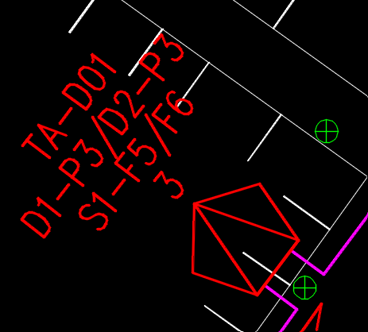
 |  |  |  |  |  |  |  |  |  |  |  |  | 2 | CLIENTE 2 | TA01-P1-TA01-144F-F1-D01-SP01.3-S1-48F-F5-N03-A.2
 |  |  |  |  |  |  |  |  |  |  |  |  | 3 | CLIENTE 3 | TA01-P1-TA01-144F-F1-D01-SP01.3-S1-48F-F5-N03-A.3
 |  |  |  |  |  |  |  |  |  |  |  |  | 4 | CLIENTE 4 | TA01-P1-TA01-144F-F1-D01-SP01.3-S1-48F-F5-N03-A.4
 |  |  |  |  |  |  |  |  |  |  |  |  | 5 | CLIENTE 5 | TA01-P1-TA01-144F-F1-D01-SP01.3-S1-48F-F5-N03-A.5
 |  |  |  |  |  |  |  |  |  |  |  |  | 6 | CLIENTE 6 | TA01-P1-TA01-144F-F1-D01-SP01.3-S1-48F-F5-N03-A.6
 |  |  |  |  |  |  |  |  |  |  |  |  | 7 | CLIENTE 7 | TA01-P1-TA01-144F-F1-D01-SP01.3-S1-48F-F5-N03-A.7
 |  |  |  |  |  |  |  |  |  |  |  |  | 8 | CLIENTE 8 | TA01-P1-TA01-144F-F1-D01-SP01.3-S1-48F-F5-N03-A.8
 | P2 |  |  | F2 |  | SP02 | 3 |  |  | F6 |  | B | 9 | CLIENTE 9 | TA01-P2-TA01-144F-F2-D01-SP02.3-S1-48F-F6-N03-B.9
 |  |  |  |  |  |  |  |  |  |  |  |  | 10 | CLIENTE 10 | TA01-P2-TA01-144F-F2-D01-SP02.3-S1-48F-F6-N03-B.10
 |  |  |  |  |  |  |  |  |  |  |  |  | 11 | CLIENTE 11 | TA01-P2-TA01-144F-F2-D01-SP02.3-S1-48F-F6-N03-B.11
 |  |  |  |  |  |  |  |  |  |  |  |  | 12 | CLIENTE 12 | TA01-P2-TA01-144F-F2-D01-SP02.3-S1-48F-F6-N03-B.12
 |  |  |  |  |  |  |  |  |  |  |  |  | 13 | CLIENTE 13 | TA01-P2-TA01-144F-F2-D01-SP02.3-S1-48F-F6-N03-B.13
 |  |  |  |  |  |  |  |  |  |  |  |  | 14 | CLIENTE 14 | TA01-P2-TA01-144F-F2-D01-SP02.3-S1-48F-F6-N03-B.14
 |  |  |  |  |  |  |  |  |  |  |  |  | 15 | CLIENTE 15 | TA01-P2-TA01-144F-F2-D01-SP02.3-S1-48F-F6-N03-B.15
 |  |  |  |  |  |  |  |  |  |  |  |  | 16 | CLIENTE 16 | TA01-P2-TA01-144F-F2-D01-SP02.3-S1-48F-F6-N03-B.16
TA01 | P1 | TA01 | 144F | F1 | D01 | SP01 | 4 | S1 | 48F | F7 | N04 | A | 1 | CLIENTE 1 | TA01-P1-TA01-144F-F1-D01-SP01.4-S1-48F-F7-N04-A.1
 |  |  |  |  |  |  |  |  |  |  |  |  | 2 | CLIENTE 2 | TA01-P1-TA01-144F-F1-D01-SP01.4-S1-48F-F7-N04-A.2
 |  |  |  |  |  |  |  |  |  |  |  |  | 3 | CLIENTE 3 | TA01-P1-TA01-144F-F1-D01-SP01.4-S1-48F-F7-N04-A.3
 |  |  |  |  |  |  |  |  |  |  |  |  | 4 | CLIENTE 4 | TA01-P1-TA01-144F-F1-D01-SP01.4-S1-48F-F7-N04-A.4
 |  |  |  |  |  |  |  |  |  |  |  |  | 5 | CLIENTE 5 | TA01-P1-TA01-144F-F1-D01-SP01.4-S1-48F-F7-N04-A.5
 |  |  |  |  |  |  |  |  |  |  |  |  | 6 | CLIENTE 6 | TA01-P1-TA01-144F-F1-D01-SP01.4-S1-48F-F7-N04-A.6
 |  |  |  |  |  |  |  |  |  |  |  |  | 7 | CLIENTE 7 | TA01-P1-TA01-144F-F1-D01-SP01.4-S1-48F-F7-N04-A.7
 |  |  |  |  |  |  |  |  |  |  |  |  | 8 | CLIENTE 8 | TA01-P1-TA01-144F-F1-D01-SP01.4-S1-48F-F7-N04-A.8
 | P2 |  |  | F2 |  | SP02 | 4 |  |  | F8 |  | B | 9 | CLIENTE 9 | TA01-P2-TA01-144F-F2-D01-SP02.4-S1-48F-F8-N04-B.9
 |  |  |  |  |  |  |  |  |  |  |  |  | 10 | CLIENTE 10 | TA01-P2-TA01-144F-F2-D01-SP02.4-S1-48F-F8-N04-B.10
 |  |  |  |  |  |  |  |  |  |  |  |  | 11 | CLIENTE 11 | TA01-P2-TA01-144F-F2-D01-SP02.4-S1-48F-F8-N04-B.11
 |  |  |  |  |  |  |  |  |  |  |  |  | 12 | CLIENTE 12 | TA01-P2-TA01-144F-F2-D01-SP02.4-S1-48F-F8-N04-B.12
 |  |  |  |  |  |  |  |  |  |  |  |  | 13 | CLIENTE 13 | TA01-P2-TA01-144F-F2-D01-SP02.4-S1-48F-F8-N04-B.13
 |  |  |  |  |  |  |  |  |  |  |  |  | 14 | CLIENTE 14 | TA01-P2-TA01-144F-F2-D01-SP02.4-S1-48F-F8-N04-B.14
 |  |  |  |  |  |  |  |  |  |  |  |  | 15 | CLIENTE 15 | TA01-P2-TA01-144F-F2-D01-SP02.4-S1-48F-F8-N04-B.15
 |  |  |  |  |  |  |  |  |  |  |  |  | 16 | CLIENTE 16 | TA01-P2-TA01-144F-F2-D01-SP02.4-S1-48F-F8-N04-B.16
TA01 | P1 | TA01 | 144F | F1 | D01 | SP01 | 5 | S1 | 48F | F9 | N05 | A | 1 | CLIENTE 1 | TA01-P1-TA01-144F-F1-D01-SP01.5-S1-48F-F9-N05-A.1
 |  |  |  |  |  |  |  |  |  |  |  |  | 2 | CLIENTE 2 | TA01-P1-TA01-144F-F1-D01-SP01.5-S1-48F-F9-N05-A.2
 |  |  |  |  |  |  |  |  |  |  |  |  | 3 | CLIENTE 3 | TA01-P1-TA01-144F-F1-D01-SP01.5-S1-48F-F9-N05-A.3
 |  |  |  |  |  |  |  |  |  |  |  |  | 4 | CLIENTE 4 | TA01-P1-TA01-144F-F1-D01-SP01.5-S1-48F-F9-N05-A.4
 |  |  |  |  |  |  |  |  |  |  |  |  | 5 | CLIENTE 5 | TA01-P1-TA01-144F-F1-D01-SP01.5-S1-48F-F9-N05-A.5
 |  |  |  |  |  |  |  |  |  |  |  |  | 6 | CLIENTE 6 | TA01-P1-TA01-144F-F1-D01-SP01.5-S1-48F-F9-N05-A.6
 |  |  |  |  |  |  |  |  |  |  |  |  | 7 | CLIENTE 7 | TA01-P1-TA01-144F-F1-D01-SP01.5-S1-48F-F9-N05-A.7
 |  |  |  |  |  |  |  |  |  |  |  |  | 8 | CLIENTE 8 | TA01-P1-TA01-144F-F1-D01-SP01.5-S1-48F-F9-N05-A.8
 | P2 |  |  | F2 |  | SP02 | 5 |  |  | F10 |  | B | 9 | CLIENTE 9 | TA01-P2-TA01-144F-F2-D01-SP02.5-S1-48F-F10-N05-B.9
 |  |  |  |  |  |  |  |  |  |  |  |  | 10 | CLIENTE 10 | TA01-P2-TA01-144F-F2-D01-SP02.5-S1-48F-F10-N05-B.10
 |  |  |  |  |  |  |  |  |  |  |  |  | 11 | CLIENTE 11 | TA01-P2-TA01-144F-F2-D01-SP02.5-S1-48F-F10-N05-B.11
 |  |  |  |  |  |  |  |  |  |  |  |  | 12 | CLIENTE 12 | TA01-P2-TA01-144F-F2-D01-SP02.5-S1-48F-F10-N05-B.12
 |  |  |  |  |  |  |  |  |  |  |  |  | 13 | CLIENTE 13 | TA01-P2-TA01-144F-F2-D01-SP02.5-S1-48F-F10-N05-B.13
 |  |  |  |  |  |  |  |  |  |  |  |  | 14 | CLIENTE 14 | TA01-P2-TA01-144F-F2-D01-SP02.5-S1-48F-F10-N05-B.14
 |  |  |  |  |  |  |  |  |  |  |  |  | 15 | CLIENTE 15 | TA01-P2-TA01-144F-F2-D01-SP02.5-S1-48F-F10-N05-B.15
 |  |  |  |  |  |  |  |  |  |  |  |  | 16 | CLIENTE 16 | TA01-P2-TA01-144F-F2-D01-SP02.5-S1-48F-F10-N05-B.16
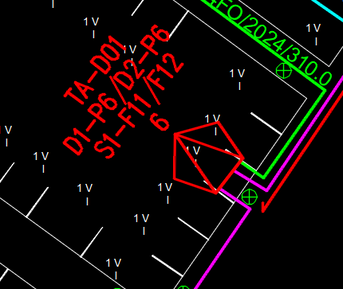
TA01 | P1 | TA01 | 144F | F1 | D01 | SP01 | 6 | S1 | 48F | F11 | N06 | A | 1 | CLIENTE 1 | TA01-P1-TA01-144F-F1-D01-SP01.6-S1-48F-F11-N06-A.1
 |  |  |  |  |  |  |  |  |  |  |  |  | 2 | CLIENTE 2 | TA01-P1-TA01-144F-F1-D01-SP01.6-S1-48F-F11-N06-A.2
 |  |  |  |  |  |  |  |  |  |  |  |  | 3 | CLIENTE 3 | TA01-P1-TA01-144F-F1-D01-SP01.6-S1-48F-F11-N06-A.3
 |  |  |  |  |  |  |  |  |  |  |  |  | 4 | CLIENTE 4 | TA01-P1-TA01-144F-F1-D01-SP01.6-S1-48F-F11-N06-A.4
 |  |  |  |  |  |  |  |  |  |  |  |  | 5 | CLIENTE 5 | TA01-P1-TA01-144F-F1-D01-SP01.6-S1-48F-F11-N06-A.5
 |  |  |  |  |  |  |  |  |  |  |  |  | 6 | CLIENTE 6 | TA01-P1-TA01-144F-F1-D01-SP01.6-S1-48F-F11-N06-A.6
 |  |  |  |  |  |  |  |  |  |  |  |  | 7 | CLIENTE 7 | TA01-P1-TA01-144F-F1-D01-SP01.6-S1-48F-F11-N06-A.7
 |  |  |  |  |  |  |  |  |  |  |  |  | 8 | CLIENTE 8 | TA01-P1-TA01-144F-F1-D01-SP01.6-S1-48F-F11-N06-A.8
 | P2 |  |  | F2 |  | SP02 | 6 |  |  | F12 |  | B | 9 | CLIENTE 9 | TA01-P2-TA01-144F-F2-D01-SP02.6-S1-48F-F12-N06-B.9
 |  |  |  |  |  |  |  |  |  |  |  |  | 10 | CLIENTE 10 | TA01-P2-TA01-144F-F2-D01-SP02.6-S1-48F-F12-N06-B.10
 |  |  |  |  |  |  |  |  |  |  |  |  | 11 | CLIENTE 11 | TA01-P2-TA01-144F-F2-D01-SP02.6-S1-48F-F12-N06-B.11
 |  |  |  |  |  |  |  |  |  |  |  |  | 12 | CLIENTE 12 | TA01-P2-TA01-144F-F2-D01-SP02.6-S1-48F-F12-N06-B.12
 |  |  |  |  |  |  |  |  |  |  |  |  | 13 | CLIENTE 13 | TA01-P2-TA01-144F-F2-D01-SP02.6-S1-48F-F12-N06-B.13
 |  |  |  |  |  |  |  |  |  |  |  |  | 14 | CLIENTE 14 | TA01-P2-TA01-144F-F2-D01-SP02.6-S1-48F-F12-N06-B.14
 |  |  |  |  |  |  |  |  |  |  |  |  | 15 | CLIENTE 15 | TA01-P2-TA01-144F-F2-D01-SP02.6-S1-48F-F12-N06-B.15
 |  |  |  |  |  |  |  |  |  |  |  |  | 16 | CLIENTE 16 | TA01-P2-TA01-144F-F2-D01-SP02.6-S1-48F-F12-N06-B.16
TA01 | P1 | TA01 | 144F | F1 | D01 | SP01 | 7 | S1 | 48F | F13 | N07 | A | 1 | CLIENTE 1 | TA01-P1-TA01-144F-F1-D01-SP01.7-S1-48F-F13-N07-A.1
 |  |  |  |  |  |  |  |  |  |  |  |  | 2 | CLIENTE 2 | TA01-P1-TA01-144F-F1-D01-SP01.7-S1-48F-F13-N07-A.2
 |  |  |  |  |  |  |  |  |  |  |  |  | 3 | CLIENTE 3 | TA01-P1-TA01-144F-F1-D01-SP01.7-S1-48F-F13-N07-A.3
 |  |  |  |  |  |  |  |  |  |  |  |  | 4 | CLIENTE 4 | TA01-P1-TA01-144F-F1-D01-SP01.7-S1-48F-F13-N07-A.4
 |  |  |  |  |  |  |  |  |  |  |  |  | 5 | CLIENTE 5 | TA01-P1-TA01-144F-F1-D01-SP01.7-S1-48F-F13-N07-A.5
 |  |  |  |  |  |  |  |  |  |  |  |  | 6 | CLIENTE 6 | TA01-P1-TA01-144F-F1-D01-SP01.7-S1-48F-F13-N07-A.6
 |  |  |  |  |  |  |  |  |  |  |  |  | 7 | CLIENTE 7 | TA01-P1-TA01-144F-F1-D01-SP01.7-S1-48F-F13-N07-A.7
 |  |  |  |  |  |  |  |  |  |  |  |  | 8 | CLIENTE 8 | TA01-P1-TA01-144F-F1-D01-SP01.7-S1-48F-F13-N07-A.8
 | P2 |  |  | F2 |  | SP02 | 7 |  |  | F14 |  | B | 9 | CLIENTE 9 | TA01-P2-TA01-144F-F2-D01-SP02.7-S1-48F-F14-N07-B.9
 |  |  |  |  |  |  |  |  |  |  |  |  | 10 | CLIENTE 10 | TA01-P2-TA01-144F-F2-D01-SP02.7-S1-48F-F14-N07-B.10
 |  |  |  |  |  |  |  |  |  |  |  |  | 11 | CLIENTE 11 | TA01-P2-TA01-144F-F2-D01-SP02.7-S1-48F-F14-N07-B.11
 |  |  |  |  |  |  |  |  |  |  |  |  | 12 | CLIENTE 12 | TA01-P2-TA01-144F-F2-D01-SP02.7-S1-48F-F14-N07-B.12
 |  |  |  |  |  |  |  |  |  |  |  |  | 13 | CLIENTE 13 | TA01-P2-TA01-144F-F2-D01-SP02.7-S1-48F-F14-N07-B.13
 |  |  |  |  |  |  |  |  |  |  |  |  | 14 | CLIENTE 14 | TA01-P2-TA01-144F-F2-D01-SP02.7-S1-48F-F14-N07-B.14
 |  |  |  |  |  |  |  |  |  |  |  |  | 15 | CLIENTE 15 | TA01-P2-TA01-144F-F2-D01-SP02.7-S1-48F-F14-N07-B.15
 |  |  |  |  |  |  |  |  |  |  |  |  | 16 | CLIENTE 16 | TA01-P2-TA01-144F-F2-D01-SP02.7-S1-48F-F14-N07-B.16
TA01 | P1 | TA01 | 144F | F1 | D01 | SP01 | 8 | S1 | 48F | F15 | N08 | A | 1 | CLIENTE 1 | TA01-P1-TA01-144F-F1-D01-SP01.8-S1-48F-F15-N08-A.1
 |  |  |  |  |  |  |  |  |  |  |  |  | 2 | CLIENTE 2 | TA01-P1-TA01-144F-F1-D01-SP01.8-S1-48F-F15-N08-A.2
 |  |  |  |  |  |  |  |  |  |  |  |  | 3 | CLIENTE 3 | TA01-P1-TA01-144F-F1-D01-SP01.8-S1-48F-F15-N08-A.3
 |  |  |  |  |  |  |  |  |  |  |  |  | 4 | CLIENTE 4 | TA01-P1-TA01-144F-F1-D01-SP01.8-S1-48F-F15-N08-A.4
 |  |  |  |  |  |  |  |  |  |  |  |  | 5 | CLIENTE 5 | TA01-P1-TA01-144F-F1-D01-SP01.8-S1-48F-F15-N08-A.5
 |  |  |  |  |  |  |  |  |  |  |  |  | 6 | CLIENTE 6 | TA01-P1-TA01-144F-F1-D01-SP01.8-S1-48F-F15-N08-A.6
 |  |  |  |  |  |  |  |  |  |  |  |  | 7 | CLIENTE 7 | TA01-P1-TA01-144F-F1-D01-SP01.8-S1-48F-F15-N08-A.7
 |  |  |  |  |  |  |  |  |  |  |  |  | 8 | CLIENTE 8 | TA01-P1-TA01-144F-F1-D01-SP01.8-S1-48F-F15-N08-A.8
 | P2 |  |  | F2 |  | SP02 | 8 |  |  | F16 |  | B | 9 | CLIENTE 9 | TA01-P2-TA01-144F-F2-D01-SP02.8-S1-48F-F16-N08-B.9
 |  |  |  |  |  |  |  |  |  |  |  |  | 10 | CLIENTE 10 | TA01-P2-TA01-144F-F2-D01-SP02.8-S1-48F-F16-N08-B.10
 |  |  |  |  |  |  |  |  |  |  |  |  | 11 | CLIENTE 11 | TA01-P2-TA01-144F-F2-D01-SP02.8-S1-48F-F16-N08-B.11
 |  |  |  |  |  |  |  |  |  |  |  |  | 12 | CLIENTE 12 | TA01-P2-TA01-144F-F2-D01-SP02.8-S1-48F-F16-N08-B.12
 |  |  |  |  |  |  |  |  |  |  |  |  | 13 | CLIENTE 13 | TA01-P2-TA01-144F-F2-D01-SP02.8-S1-48F-F16-N08-B.13
 |  |  |  |  |  |  |  |  |  |  |  |  | 14 | CLIENTE 14 | TA01-P2-TA01-144F-F2-D01-SP02.8-S1-48F-F16-N08-B.14
 |  |  |  |  |  |  |  |  |  |  |  |  | 15 | CLIENTE 15 | TA01-P2-TA01-144F-F2-D01-SP02.8-S1-48F-F16-N08-B.15
 |  |  |  |  |  |  |  |  |  |  |  |  | 16 | CLIENTE 16 | TA01-P2-TA01-144F-F2-D01-SP02.8-S1-48F-F16-N08-B.16
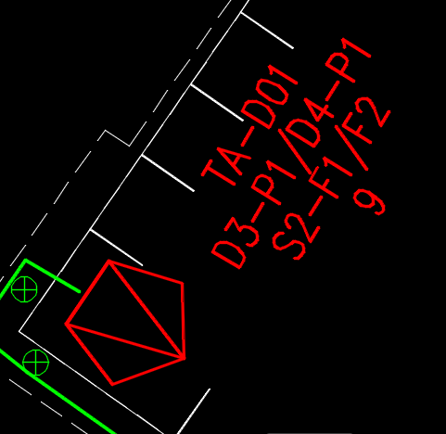
TA01 | P3 | TA01 | 144F | F3 | D01 | SP03 | 1 | S2 | 24F | F1 | N09 | A | 1 | CLIENTE 1 | TA01-P3-TA01-144F-F3-D01-SP03.1-S2-24F-F1-N09-A.1
 |  |  |  |  |  |  |  |  |  |  |  |  | 2 | CLIENTE 2 | TA01-P3-TA01-144F-F3-D01-SP03.1-S2-24F-F1-N09-A.2
 |  |  |  |  |  |  |  |  |  |  |  |  | 3 | CLIENTE 3 | TA01-P3-TA01-144F-F3-D01-SP03.1-S2-24F-F1-N09-A.3
 |  |  |  |  |  |  |  |  |  |  |  |  | 4 | CLIENTE 4 | TA01-P3-TA01-144F-F3-D01-SP03.1-S2-24F-F1-N09-A.4
 |  |  |  |  |  |  |  |  |  |  |  |  | 5 | CLIENTE 5 | TA01-P3-TA01-144F-F3-D01-SP03.1-S2-24F-F1-N09-A.5
 |  |  |  |  |  |  |  |  |  |  |  |  | 6 | CLIENTE 6 | TA01-P3-TA01-144F-F3-D01-SP03.1-S2-24F-F1-N09-A.6
 |  |  |  |  |  |  |  |  |  |  |  |  | 7 | CLIENTE 7 | TA01-P3-TA01-144F-F3-D01-SP03.1-S2-24F-F1-N09-A.7
 |  |  |  |  |  |  |  |  |  |  |  |  | 8 | CLIENTE 8 | TA01-P3-TA01-144F-F3-D01-SP03.1-S2-24F-F1-N09-A.8
 | P4 |  |  | F4 |  | SP04 | 1 |  |  | F2 |  | B | 9 | CLIENTE 9 | TA01-P4-TA01-144F-F4-D01-SP04.1-S2-24F-F2-N09-B.9
 |  |  |  |  |  |  |  |  |  |  |  |  | 10 | CLIENTE 10 | TA01-P4-TA01-144F-F4-D01-SP04.1-S2-24F-F2-N09-B.10
 |  |  |  |  |  |  |  |  |  |  |  |  | 11 | CLIENTE 11 | TA01-P4-TA01-144F-F4-D01-SP04.1-S2-24F-F2-N09-B.11
 |  |  |  |  |  |  |  |  |  |  |  |  | 12 | CLIENTE 12 | TA01-P4-TA01-144F-F4-D01-SP04.1-S2-24F-F2-N09-B.12
 |  |  |  |  |  |  |  |  |  |  |  |  | 13 | CLIENTE 13 | TA01-P4-TA01-144F-F4-D01-SP04.1-S2-24F-F2-N09-B.13
 |  |  |  |  |  |  |  |  |  |  |  |  | 14 | CLIENTE 14 | TA01-P4-TA01-144F-F4-D01-SP04.1-S2-24F-F2-N09-B.14
 |  |  |  |  |  |  |  |  |  |  |  |  | 15 | CLIENTE 15 | TA01-P4-TA01-144F-F4-D01-SP04.1-S2-24F-F2-N09-B.15
 |  |  |  |  |  |  |  |  |  |  |  |  | 16 | CLIENTE 16 | TA01-P4-TA01-144F-F4-D01-SP04.1-S2-24F-F2-N09-B.16

